Justificación conceptual
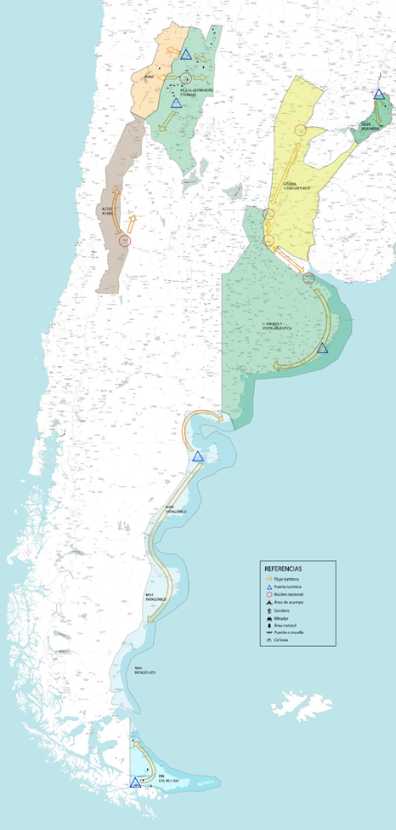
 | Desarrollo conceptual: Lógicas esperadas de las intervenciones sobre la demanda y distribución de los flujos.

 | Puerta turística: | Destinos turísticos consolidados y con demanda actual, desde los cuales se dan flujos hacia destinos menores, emergentes o potenciales de los circuitos de los que las Puertas Turisticas son punto de partida. Algunas de estas "puertas" son territorios en los que se verifica una alta concentración de la demanda (como Iguazú, Ushuaia o Quebrada de Humahuaca) y desde los que se pretende desconcentrar, favoreciendo nuevos recorridos. Señaladas en el mapa con un triángulo.

 | Ciudades Núcleo: | Refiere a centros emisores de turismo interno y/o ciudades que, funcionando en algunos casos como destinos turísticos en sí mismas, constituyen también un punto de ingreso para el turismo receptivo (por contar con aeropuertos internacionales, pasos fronterizos cercanos o funcionar como grandes nodos de comunicación). Ejemplos: Ciudad de Buenos Aires, Ciudad de Salta, Ciudad de Mendoza, etc. Señaladas con un círculo en el mapa.

 | Resultados esperados de las intervenciones:
 | Desconcentración de demanda (distribución de flujos en el territorio, aliento a destinos emergentes). Incremento de visitantes y la estadía promedio. Ordenamiento territorial en destinos de naturaleza con alto nivel de demanda o concentración estacional. Incremento en la frecuentación turística y uso público de las áreas naturales protegidas subnacionales.

 | Concentración de la demanda:
 | En las rutas de la muestra, se verifica en los siguientes corredores y destinos:
 |  |  | Ruta de los Valles, Quebradas y Yungas
a) | Valles Calchaquíes y Quebrada de Humahuaca
 | Objetivo: Desconcentrar hacia Puna (Oeste) y Yungas (Este)

b) | Puerto Iguazú y Parque Nacional Iguazú |  | Ruta de la Selva Misionera
 | Objetivo: Desconcentrar hacia el Este (Ruta 101, PP Urugua-í)
 | y sur de la provincia (Rutas 14 RP 2, El Soberbio - Moconá)

c) | Ushuaia y Parque Nacional Tierra del Fuego |  | Ruta del Fin del Mundo
 | Objetivo: Ordenamiento territorial en el destino más
 | desconcentración hacia corazón de la Isla (Tolhuin),
 | litoral atlántico y borde costero (Beagle- Almaza -Río Grande)

